首批四个角色
档案名称 | 首批四个角色 |  |  |  | 提交时间 |  | 2014-10-20

check !!
check !!
index
id | 999 | 124 |  | 125 |  | 120
称呼 | 男主角 | 哪吒 |  | 小龙女 |  | 瘸狐狸
优先级 | 高 | 高 |  | 高 |  | 高
策划需求 | 已完成 | 已完成 |  | 已完成 |  | 已完成
主美审核 | 未通过 | 未通过 |  | 未通过 |  | 未通过
美术工作 | 未完成 | 未完成 |  | 未完成 |  | 未完成

back
id | 999 |  | 名称 |  | 男主角 |  |  |  | 参考图 |  |  |  |  | 动作
 |  |  |  |  |  |  |  |  | 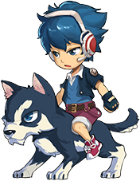 |  |  |  |  | 动作id | 动作名称 | 动作类型 | 动作/特效描述 | 动画文件名 | 动画帧数 | 开始工作时间 | 预计完成时间 | 实际完成时间
 |  |  |  |  |  |  |  |  |  |  |  |  |  | idle | 站立 | 动作 | 无特殊需求 | boy
优先级 | 攻击属性 | 攻击距离 |  | 性别 |  | 年龄 |  | 正或邪 |  |  |  |  |  | walk | 移动 | 动作 | 骑狗前进
高 | 物理系 | 远程 |  | 男 |  | 少年 |  | 纯洁的 |  |  |  |  |  | attacked | 受击 | 动作 | 受到攻击动作，无特殊需求
 |  |  |  |  |  |  |  |  |  |  |  |  |  | die | 死亡 | 动作 | 死亡动作，和坐骑一起伏地，无特殊需求
身高 | 体态 | 气质 |  |  |  |  |  |  |  |  |  |  |  | spell | 引导 | 动作 | 待定
中等 | 男性一般 |  |  |  |  |  |  |  |  |  |  |  |  | defence | 防御 | 动作 | 防御动作，无特殊需求
 |  |  |  |  |  |  |  |  |  |  |  |  |  | onAir | 被浮空 | 动作 | 浮空硬直状态，无特殊需求
 |  |  |  |  |  |  |  |  |  |  |  |  |  | onAirAttacked | 被浮空时受击 | 动作 | 浮空状态下受到攻击的动作，无特殊需求
角色描述 |  |  |  |  |  |  |  |  |  |  |  |  |  | onAirFall | 被浮空后倒地 | 动作 | 浮空状态到落回地面的倒地动作
骑狗的球棒少男。技能动作和棒球有关。 |  |  |  |  |  |  |  |  |  |  |  |  |  | win | 胜利 | 动作 | 举起球棒，勒狗缰绳。作拿破仑姿势欢呼。
 |  |  |  |  |  |  |  |  |  |  |  |  |  | attack | 普通攻击 | 动作 | 先播施法动作（角色反手挥舞球棒，从后向前挥击） 再播弹道特效（一个棒球呈直线运动向目标飞去）

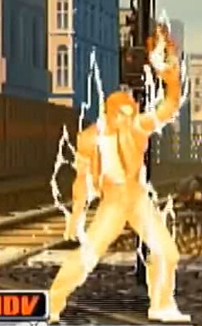
 |  |  |  |  |  |  |  |  |  |  |  |  |  | skillAttack1 | 必杀技1 | 动作 | 施法动作（原地站立，整个角色变黄，身上有气流升腾的动画，循环动画）
武器 |  | 移动 |  |  |  | 普通攻击
武器为一个垒球棒。一手持球棒，另一手空手。攻击时用空手丢出垒球。 |  | 骑乘一只哈士奇犬，蓝白花纹。人物与坐骑一体联动。 |  |  |  | 【打棒球】被动触发的技能。先播施法动作（角色反手挥舞球棒，自下而上挥击）再播弹道特效（一个棒球呈直线运动向目标飞去） |  |  |  |  |  |  |  | skillAttack2 | 必杀技2 | 动作 | 先播施法动作（快速挥舞球棒，自上而下接自下而上来回挥舞数下） 再播弹道特效（3至5道月牙快速密集的飞向目标）
 |  |  |  |  |  |  |  |  |  |  |  | 聚气技能的效果图参考。
 |  |  |  |  |  |  |  |  |  |  |  |  |  | skillAttack3 | 必杀技3 | 动作 | 待定

 |  |  |  |  |  |  |  |  |  |  |  |  |  | bullet_ball | 普通攻击 | 弹道特效 | 飞出去的棒球，直线飞行道具。 | bullet_ball
 |  |  |  |  |  |  |  |  |  |  |  |  |  | bullet_yueya | 必杀技2 | 弹道特效 | 月牙形光波，直线飞行道具 | bullet_yueya

技能
【聚气】被动触发的技能。先播施法动作（原地站立，整个角色变黄，身上有气流升腾的动画，循环动画） 再播受击特效（一个攻击提升字样的图标在目标头顶出现） |  | 【月牙斩】主动攻击，可攻击浮空目标。先播施法动作（快速挥舞球棒，正手挥击与反手挥击来回挥舞数下） 再播弹道特效（3至5道月牙快速密集的飞向目标） |  |  |  | 待定

1 |  | 2 |  |  |  | 3

back
id | 124 |  | 名称 |  | 哪吒 |  |  |  | 参考图 |  |  |  |  | 动作
 |  |  |  |  |  |  |  |  | 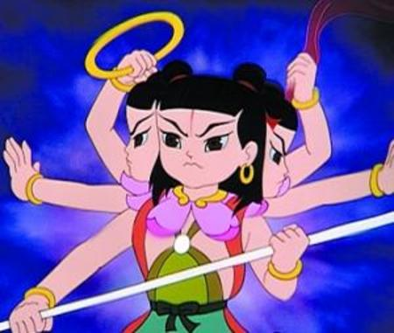 |  |  |  |  | 动作id | 动作名称 | 动作类型 | 动作/特效描述 | 动画文件名 | 动画帧数 | 开始工作时间 | 预计完成时间 | 实际完成时间
 |  |  |  |  |  |  |  |  |  |  |  |  |  | idle | 站立 | 动作 | 踩着风火轮，无特殊需求。 | nezha
优先级 | 攻击属性 | 攻击距离 |  | 性别 |  | 年龄 |  | 正或邪 |  |  |  |  |  | walk | 移动 | 动作 | 踩着风火轮前进，风火轮有轻微尾迹效果。
高 | 物理系 | 近战 |  | 男 |  | 孩童 |  | 纯洁的 |  |  |  |  |  | attacked | 受击 | 动作 | 无特殊需求。
 |  |  |  |  |  |  |  |  |  |  |  |  |  | die | 死亡 | 动作 | 向前趴倒。风火轮掉在地上熄灭。
身高 | 体态 | 气质 |  |  |  |  |  |  |  |  |  |  |  | spell | 引导 | 动作 | 暂无
矮 | 男性一般 | 勇敢、冒失 |  |  |  |  |  |  |  |  |  |  |  | defence | 防御 | 动作 | 防御动作，无特殊需求
 |  |  |  |  |  |  |  |  |  |  |  |  |  | onAir | 被浮空 | 动作 | 浮空硬直状态，无特殊需求
 |  |  |  |  |  |  |  |  |  |  |  |  |  | onAirAttacked | 被浮空时受击 | 动作 | 浮空状态下受到攻击的动作，无特殊需求
角色描述 |  |  |  |  |  |  |  |  |  |  |  |  |  | onAirFall | 被浮空后倒地 | 动作 | 浮空状态到落回地面的倒地动作
参考《哪吒闹海》中形象。 |  |  |  |  |  |  |  |  |  |  |  |  |  | win | 胜利 | 动作 | 高抛起乾坤圈，一个后空翻后扬手接住。
 |  |  |  |  |  |  |  |  |  |  |  |  |  | attack | 普通攻击 | 动作 | 先播施法动作（单手持长枪快速平刺数下）同时播施法动作的动画（枪头虚化，做出攻击多次的感觉。）

 |  |  |  |  |  |  |  |  |  |  |  |  |  | skillAttack1 | 必杀技1 | 动作 | 播施法动作（单手持长枪自下向上做挑枪的动作）同时播施法动作的动画（给个火焰或刀光特效就成，要炫）
武器 |  | 移动 |  |  |  | 普通攻击
一手持长枪、一手持乾坤圈。身上缠绕混天绫（红色飘带状）。 |  | 踩着风火轮前进，风火轮有轻微尾迹效果。 |  |  |  | 【闪电枪】普通攻击，被动触发的技能 先播施法动作（单手持长枪快速平刺数下）同时播施法动作的动画（枪头虚化，做出攻击多次的感觉。） |  |  | 参考哪吒闹海的老版本动画 |  |  |  |  | skillAttack2 | 必杀技2 | 动作 | 播施法动作（单手持枪在头顶快速旋转）同时播放施法动作的动画（一道火焰旋风自角色脚底快速升起并覆于角色动作之上，表示加力量）

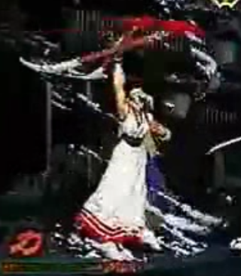
 |  |  |  |  |  |  |  |  |  | 单手持枪在头顶快速旋转动作参考。 同时播放施法特效——火焰旋风自角色脚底快速升起并覆于角色动作之上，表示buff。 |  |  |  | skillAttack3 | 必杀技3 | 动作 | 待定

技能
【龙牙】主动攻击，可把目标打飞 播施法动作（单手持长枪自下向上做挑枪的动作）同时播施法动作的动画（给个火焰或刀光特效就成，要炫） |  | 【霸气无双】被动触发的技能 播施法动作（单手持枪在头顶快速旋转） 同时播放施法动作的动画（一道火焰旋风自角色脚底快速升起并覆于角色动作之上，表示加力量） |  |  |  | 待定

1 |  | 2 |  |  |  | 3

back
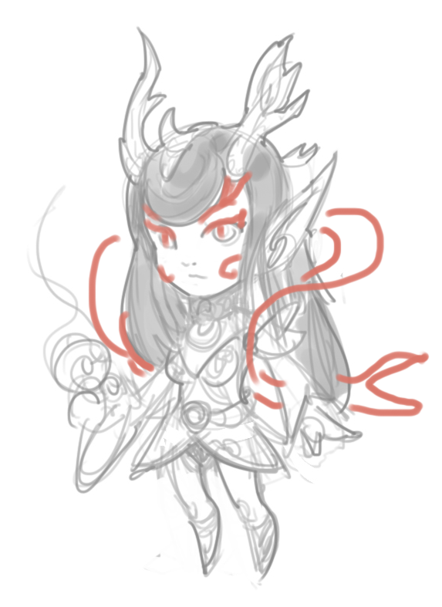
id | 125 |  | 名称 |  | 小龙女 |  |  |  | 参考图 |  |  |  |  | 动作
 |  |  |  |  |  |  |  |  |  |  |  |  | 根据原线稿增加飘带等元素。可设计造型与水系有关的手持武器。 | 动作id | 动作名称 | 动作类型 | 动作/特效描述 | 动画文件名 | 动画帧数 | 开始工作时间 | 预计完成时间 | 实际完成时间
 |  |  |  |  |  |  |  |  |  |  |  |  |  | idle | 站立 | 动作 | 站立，无特殊要求。 | xln
优先级 | 攻击属性 | 攻击距离 |  | 性别 |  | 年龄 |  | 正或邪 |  |  |  |  |  | walk | 移动 | 动作 | 正常步行。
高 | 法术系 | 远程 |  | 女 |  | 青年 |  | 纯洁的 |  |  |  |  |  | attacked | 受击 | 动作 | 无特殊要求。
 |  |  |  |  |  |  |  |  |  |  |  |  |  | die | 死亡 | 动作 | 无特殊要求，可自行设计。跪姿或向前趴倒均可。
身高 | 体态 | 气质 |  |  |  |  |  |  |  |  |  |  |  | spell | 引导 | 动作 | 待定
中等 | 女性一般 | 活泼可爱 |  |  |  |  |  |  |  |  |  |  |  | defence | 防御 | 动作 | 防御动作，无特殊需求
 |  |  |  |  |  |  |  |  |  |  |  |  |  | onAir | 被浮空 | 动作 | 浮空硬直状态，无特殊需求
 |  |  |  |  |  |  |  |  |  |  |  |  |  | onAirAttacked | 被浮空时受击 | 动作 | 浮空状态下受到攻击的动作，无特殊需求
角色描述 |  |  |  |  |  |  |  |  |  |  |  |  |  | onAirFall | 被浮空后倒地 | 动作 | 浮空状态到落回地面的倒地动作
参考《春光灿烂猪八戒》中角色形象，头上有小的龙角，可在手腕、鞋子加上若干龙鳞元素，凸显人物属性。 |  |  |  |  |  |  |  |  |  |  |  |  |  | win | 胜利 | 动作 | 跳跃庆祝，做出活泼可爱的感觉。
 |  |  |  |  |  |  |  |  |  |  |  |  |  | attack | 普通攻击 | 动作 | 先播施法动作（角色原地站立，并作一个甩手丢东西的动作）再播弹道特效（一个冰锥水平飞向目标）

 |  |  |  |  |  |  |  |  |  |  |  |  |  | skillAttack1 | 必杀技1 | 动作 | 先播施法动作（角色原地站立，并作一个甩手丢东西的动作） 再播弹道特效（3至5个冰锥快速密集的射向目标）
武器 |  | 移动 |  |  |  | 普通攻击
徒手法系人物。可设计造型与水系有关的手持武器。 |  | 正常步行。 |  |  |  | 【冰锥】 普通攻击，被动触发的技能。先播施法动作（角色原地站立，并作一个甩手丢东西的动作）再播弹道特效（一个冰锥水平飞向目标） |  |  |  |  |  |  |  | skillAttack2 | 必杀技2 | 动作 | 先播施法动作（角色原地跳舞，边跳边做撒花的动作）；同时播施法动作的动画（随着角色撒花的动作，一蓬蓬雨露以角色为中心从天而降，落在角色身周）

 |  |  |  |  |  |  |  |  |  |  |  |  |  | skillAttack3 | 必杀技3 | 动作 | 待定

 |  |  |  |  |  |  |  |  |  |  |  |  |  | bullet_bingzhui | 普攻+必杀1 | 弹道特效 | 冰锥、冰尖柱，寒冰系尖锐的直线飞行道具。 | bullet_bingzhui

技能
【冰霜射击】 主动技能，可攻击浮空目标 先播施法动作（角色原地站立，并作一个甩手丢东西的动作） 再播弹道特效（3至5个冰锥快速密集的射向目标） |  | 【天降甘霖】被动触发的范围技能。 角色原地跳舞，边跳边做撒花的动作。随着角色撒花的动作，一蓬蓬雨露以角色为中心从天而降，落在角色身周 受击特效（一个大水泡笼罩着目标，循环动画） |  |  |  | 待定

1 |  | 2 |  |  |  | 3

back
id | 120 |  | 名称 |  | 瘸狐狸 |  |  |  | 参考图 |  |  |  |  | 动作
 |  |  |  |  |  |  |  |  | 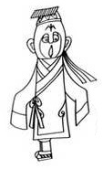 白面小僵尸形象，参考面部图。 眼睛会乱转，建议设计成斗鸡眼。 书生帽带长飘带，上身长衫，有水袖，手基本不露出来。只有一条腿，僵尸一样跳着前进。 |  |  |  |  | 动作id | 动作名称 | 动作类型 | 动作/特效描述 | 动画文件名 | 动画帧数 | 开始工作时间 | 预计完成时间 | 实际完成时间
 |  |  |  |  |  |  |  |  |  |  |  |  |  | idle | 站立 | 动作 | 单腿站立，见参考图。 | fox1
优先级 | 攻击属性 | 攻击距离 |  | 性别 |  | 年龄 |  | 正或邪 |  |  |  |  |  | walk | 移动 | 动作 | 只有一条腿，僵尸一样跳着前进。
高 | 物理系 | 近战 |  | 男 |  | 青年 |  | 黑化的 |  |  |  |  |  | attacked | 受击 | 动作 | 无特殊需求，请根据角色特性自行创作。
 |  |  |  |  |  |  |  |  |  |  |  |  |  | die | 死亡 | 动作 | 一团烟雾炸开，地上留下一只死狐狸（白脸）。
身高 | 体态 | 气质 |  |  |  |  |  |  |  |  |  |  |  | spell | 引导 | 动作 | 待定
中等 | 男性一般 | 白痴、娘炮、弱智 |  |  |  |  |  |  |  |  |  |  |  | defence | 防御 | 动作 | 防御动作，无特殊需求
 |  |  |  |  |  |  |  |  |  |  |  |  |  | onAir | 被浮空 | 动作 | 浮空硬直状态，无特殊需求
 |  |  |  |  |  |  |  |  |  |  |  |  |  | onAirAttacked | 被浮空时受击 | 动作 | 浮空状态下受到攻击的动作，无特殊需求
角色描述 |  |  |  |  |  |  |  |  |  |  |  |  |  | onAirFall | 被浮空后倒地 | 动作 | 浮空状态到落回地面的倒地动作
参考《天书奇谭》中瘸狐狸的形象。 |  |  |  |  |  |  |  |  |  |  |  |  |  | win | 胜利 | 动作 | 可自行设计，犯傻的动作即可。
 |  |  |  |  |  |  |  |  |  |  |  |  |  | attack | 普通攻击 | 动作 | 播施法动作（手持天书抡人，循环动画，动作要简练，快速流畅）


 |  |  |  |  |  |  |  |  |  |  |  |  |  | skillAttack1 | 必杀技1 | 动作 | 播施法动作（双手在身侧平举，原地陀螺状高速旋转）同时播施法动作的动画（身上有个前后扭动的龙卷风动画，龙卷风约两人高，此时角色手上的天书消失，循环动画）
武器 |  | 移动 |  |  |  | 普通攻击
手拿一个纸扇子 |  | 只有一条腿，僵尸一样跳着前进。 |  |  |  | 【抡书】 普通攻击，被动触发的技能。播施法动作（手持天书抡人，循环动画，动作要简练，快速流畅） |  |  |  |  | 抡书技能：纸书打人的gif 参考。 |  |  | skillAttack2 | 必杀技2 | 动作 | 先播施法动作（角色转身，做出夸张的撅屁股准备放屁的动作） 再播施法动作的动画（屁的喷射动画）

 |  |  |  |  |  |  |  |  |  |  |  |  |  | skillAttack3 | 必杀技3 | 动作 | 待定

技能
【旋风】主动攻击，可把目标打飞。双手在身侧平举，原地陀螺状高速旋转。身上有个前后扭动的龙卷风动画，龙卷风约两人高，此时角色手上的天书消失，循环动画 |  | 【放屁】被动触发的技能 先播施法动作（角色转身，做出夸张的撅屁股准备放屁的动作） 再播施法动作的动画（就是屁的喷射动画） |  |  |  | 待定

1 |  | 2 |  |  |  | 3

